Knapsack
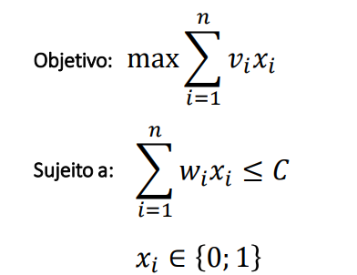
Item | Peso(Kg) | Valor | Xi | Restrições
1 | 2.6 | 132 | 0 | Capacidade | 10
2 | 1.8 | 94 | 0 | Peso na Mochila | 10
3 | 2 | 110 | 1
4 | 3.5 | 190 | 0
5 | 2.3 | 120 | 1
6 | 3 | 175 | 1 | Maximizar
7 | 1.6 | 90 | 0 | Valor Total | 565
8 | 1.4 | 80 | 0
9 | 2.2 | 115 | 0
10 | 2.7 | 160 | 1

 |  |  |  |  |  | Ref: http://aprendendogestao.com.br/wp-content/uploads/2020/03/Problema-da-Mochila-Simples.pdf

Multiple Knapsack
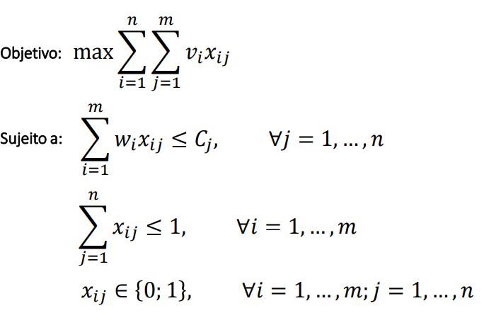
Item | Peso(Kg) | Valor | Xi | Xj | Soma | Maximizar
1 | 2.6 | 132 | 0 | 0 | 0 | Valor Total | 907
2 | 1.8 | 94 | 0 | 0 | 0
3 | 2 | 110 | 1 | 0 | 1
4 | 3.5 | 190 | 0 | 0 | 0
5 | 2.3 | 120 | 1 | 0 | 1
6 | 3 | 175 | 0 | 1 | 1
7 | 1.6 | 90 | 0 | 1 | 1
8 | 1.4 | 80 | 0 | 1 | 1
9 | 2.2 | 115 | 0 | 0 | 0
10 | 2.7 | 160 | 1 | 0 | 1
11 | 1.8 | 96 | 1 | 0 | 1
12 | 1.2 | 76 | 1 | 0 | 1
13 | 1.7 | 90 | 0 | 0 | 0
14 | 2.8 | 160 | 0 | 0 | 0
 |  | Cap Usada | 10 | 6
 |  | Cap Disp | 10 | 6

 |  |  |  |  |  |  |  | Ref: http://aprendendogestao.com.br/wp-content/uploads/2020/03/Problema-da-Mochila-Multipla.pdf

